ВВОД
№ | Наименование | Фото | Цена для Фикс прайс | Цена на полке | Маржа | Цены у конкурентов |  |  |  |  | Аналог в нашем ассортименте если есть, если аналога нет то так и написать. | Цена аналога
 |  |  |  |  |  | Теген | Олма | Розница | Андалус | УЗУМ маркет
Поставщик: ANVENCE DAN GROUP (Продукция производится в России ) 8% ретро
1 | HALAL Говядина "Курганская" 325 г. ключ | 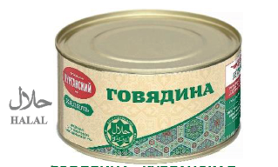 | 33,328 | 40,000 | 16.68% | 41,500 | 42,000 | 45,000 | 40,000 | 46,000 | Нет
2 | HALAL Конина "Курганская" 325 г. ключ |  | 30,825 | 35,000 | 11.93% | 37,500 | 35,500 | 42,000 | 38,500 | 42,000 | Нет
3 | MYASO В БАНКЕ Говядина тушеная в/с 338 гр. ключ | 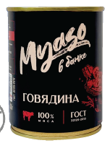 | 42,495 | 50,000 | 15.01% | нет | 51,500 | 59,000 | 50,500 | нет | Нет
4 | Семейный запас Говядина тушеная в/с 338 гр. ключ | 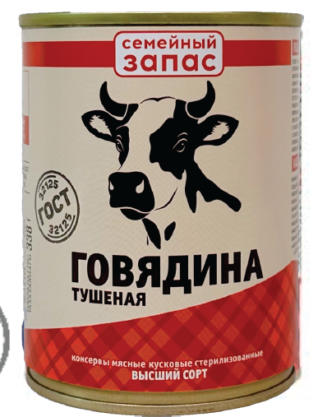 | 28,330 | 35,000 | 19.06% | 34,500 | нет | нет | 34,000 | 40,000 | Нет
5 | Семейный запас Говядина тушеная в/с 525 гр. люч |  | 37,467 | 45,000 | 16.74% | 45,000 | нет | 49,000 | 34,000 | нет | Нет
7
8
9

